2018_06_data
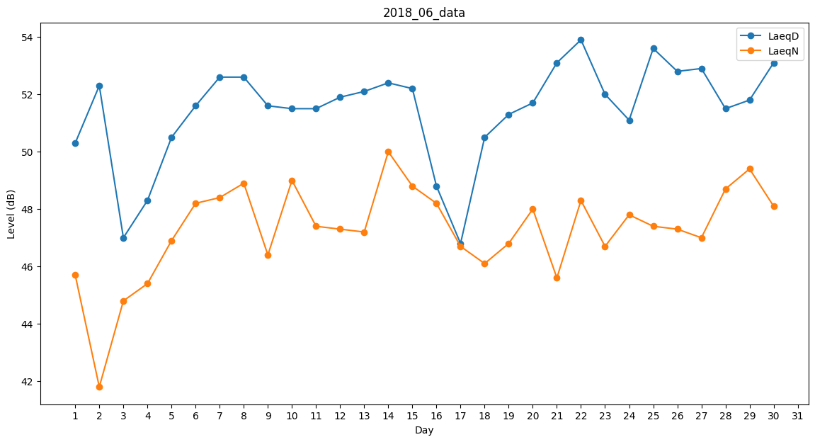
Day | LaeqD | LaeqN
1 | 50.3 | 45.7
2 | 52.3 | 41.8
3 | 47 | 44.8
4 | 48.3 | 45.4
5 | 50.5 | 46.9
6 | 51.6 | 48.2
7 | 52.6 | 48.4
8 | 52.6 | 48.9
9 | 51.6 | 46.4
10 | 51.5 | 49
11 | 51.5 | 47.4
12 | 51.9 | 47.3
13 | 52.1 | 47.2
14 | 52.4 | 50
15 | 52.2 | 48.8
16 | 48.8 | 48.2
17 | 46.8 | 46.7
18 | 50.5 | 46.1
19 | 51.3 | 46.8
20 | 51.7 | 48
21 | 53.1 | 45.6
22 | 53.9 | 48.3
23 | 52 | 46.7
24 | 51.1 | 47.8
25 | 53.6 | 47.4
26 | 52.8 | 47.3
27 | 52.9 | 47
28 | 51.5 | 48.7
29 | 51.8 | 49.4
30 | 53.1 | 48.1

